关系图
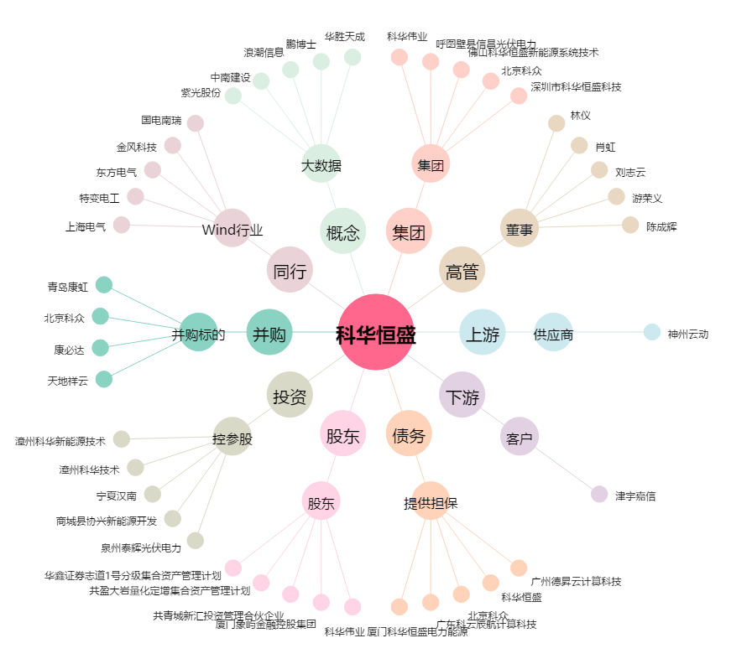
科华恒盛[002335.SZ] - 关系概览图

